一括ビルドバッチ
一括ビルドバッチ

〇概要
 | LETSのバージョン別インストーラ、アップデータをバッチで作成します。

 | バッチの場所：<リポジトリ>\src\_BATCH_
 |  | BatchBuild.bat |  | バッチファイル本体
 |  | ClientUIVersionReplace.vbs |  | クライアントアプリバージョン書き換えスクリプト(バッチファイルから呼び出し)
 |  | LETS-InstallerVersionReplace.vbs |  | インストーラバージョン書き換えスクリプト(バッチファイルから呼び出し)

 | 使用方法
 |  | 「Developer Command Prompt for VS2019」環境で、以下のコマンドを実行してください。
 |  | BatchBuild.bat <バージョン番号>

 | 出力ファイル
 |  | _BATCH_の下に、LETS-Ver<バージョン番号> という名でフォルダを作成します。
 |  | その中に以下の3つのファイルを出力します。
 |  |  | build.log | ビルドログ
 |  |  | LETS-Installer.zip | インストーラー
 |  |  | LETS-Ver1.0.0.zip | アップデータ

 | ※バッチ内で以下のファイルのバージョン番号書き換えを行います。
 |  | src\Client.UI\Client.UI.csproj
 |  | src\LETS-Installer\LETS-Installer.vdproj
 |  | その後、バッチではなくVisual Studio 2019のIDEからビルドするときも書き換えられたバージョンになります。

〇使用方法詳細

 | ここでは、ローカルのリポジトリフォルダを C:\work\LETSAppIIWIN として説明します。

 | 1. 「Developer Command Prompt for VS2019」を開きます。

 |  | スタートメニューからVisual Studio 2019の「Developer Command Prompt for VS2019」を選択してください。
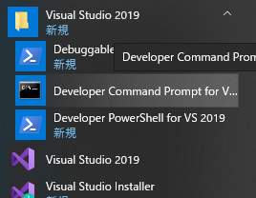

 |  | 起動したコマンドプロンプトで、リポジトリの src\_BATCH_フォルダへ cd してください。
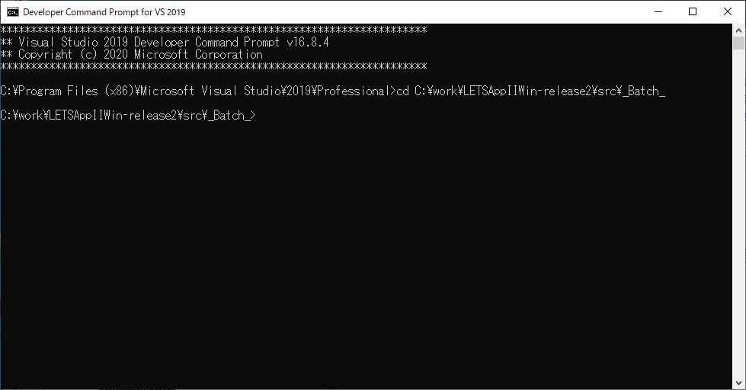

 | 2. バッチを実行します。
 |  | 以下のようにしてバッチを実行します。
 |  | ・BatchBuild.bat <バージョン番号>


バージョン番号

 | 3. 実行結果を確認します。
 |  | 実行結果は以下のフォルダに出力されます
 |  | ・src\_BATCH_\LETS-Ver<バージョン番号>
 |  |  | batch.logにエラーが出力されていないことを確認してください。

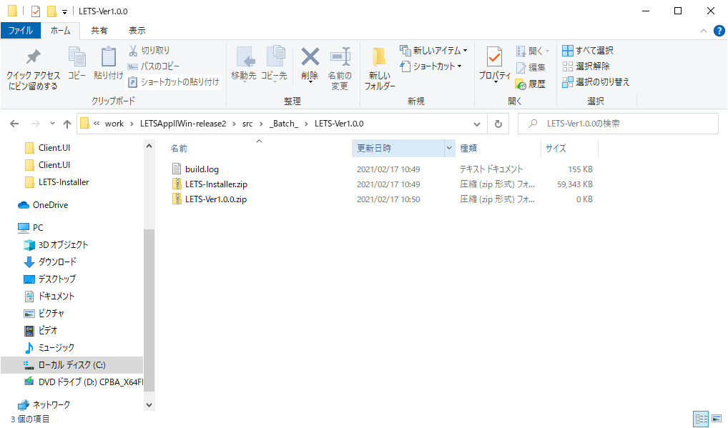

 |  | LETS-Installer.zip |  | インストーラー
 |  | LEST-Ver<バージョン番号>.zip |  | アップデータ

